Sheet1
과제 주제 : 생명주기와 경영혁신의 이해 |  |  |  |  |  | 작성자 : 박양하

Lv. | 내용
1 |  |  | 제품의 생명주기(PLC:Product Life Cycle)
 |  | a | 제품 수명주기(Product Life Cycle)는 제품이 소비자에게 처음 소개된 후 시장에서 사라질 때까지의 기간이다.
 |  | b | 제품의 수명 주기는 일반적으로 도입, 성장, 성숙, 쇠퇴의 네 단계로 나뉜다.
 |  | c | 제품 수명 주기는 관리 및 마케팅 전문가가 광고 일정, 가격, 신제품 시장 확대, 포장 재설계 등을 결정하는 데 도움이 된다.
 |  | d | 제품을 지원하는 이러한 전략적 방법을 제품 수명 주기 관리라고 한다.
 |  | e | 이 방법은 신제품들이 언제 시장에서 오래된 것들을 대체할 준비가 되었는지를 결정하는 데 도움을 줄 수 있다.

2 |  |  | 생명주기별 혁신영역
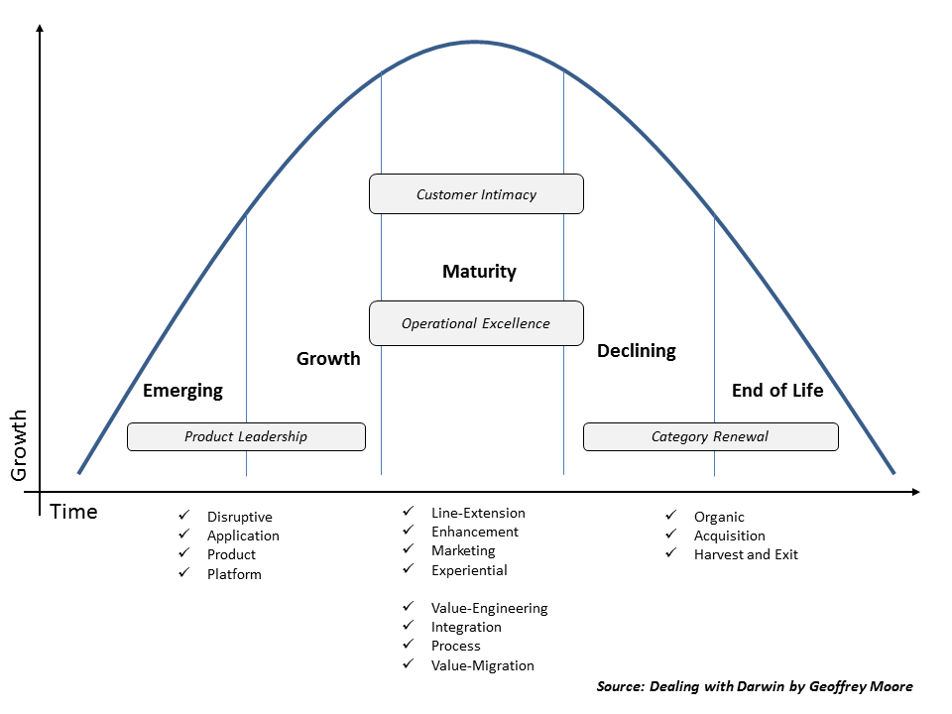

 | 1 |  | 도입~성장 단계 : Product Leadership Zone
 |  | a | Disruptive innovation
 |  |  | 파괴적 혁신은 새로운 시장과 가치 네트워크를 창출하거나 기존 시장의 바닥에 진입하여 결국 기존의 시장 선도 기업, 제품 및 제휴를 대체하는 혁신
 |  | b | Product innovation
 |  |  | 제품 혁신은 이전의 재화나 서비스의 새로운 버전 또는 개선된 버전의 재화나 서비스를 창출하고 후속적으로 도입하는 것
 |  |  | 이는 이러한 맥락에서 여전히 혁신적인 것으로 간주되는 신제품의 발명을 포함하는 일반적으로 인정되는 기술혁신의 정의보다 더 광범위
 |  | c | Application innovation
 |  |  | 적용 혁신은 혁신 관리, 전략 계획, 성과 측정, 창의성, 프로젝트 포트폴리오 관리, 성과 평가, 지식 관리, 팀 등의 주요 요소를 결합하여
 |  |  | 기업 성장을 위해 적용하는 혁신
 |  | d | Platform innovation
 |  |  | 플랫폼 혁신은 글로벌 경쟁에서 크게 증가한 점유율을 나타내는 확장된 경쟁의 형태를 설명
 |  |  | 다양한 환경에서 제품 및 산업 플랫폼은 관리자들이 공급업체, 보완업체 및 경쟁업체의 확장된 시스템 내에서 경쟁하는 방법을 재고
 | 2 |  | 발전(성숙) 단계 : Customer Intimacy Zone
 |  | a | Line extension innovation
 |  |  | 라인 확장 혁신은 기존 제품 라인을 확장하는 과정(브랜드가 확립된 기업이 제품 카테고리에 추가 아이템을 도입하는 경우)
 |  |  | 회사는 기존 제품의 가치를 소비자들에게 마케팅하고 새로운 선택을 소개하기 위해 이 전략을 사용
 |  | b | Enhancement innovation
 |  |  | 보강 혁신은 기존 제품의 성능이나 외관 등을 향상시켜 제품의 생명 주기를 연장
 |  | c | Marketing innovation
 |  |  | 마케팅 혁신은 바이럴 전략, 소셜 미디어 또는 크라우드 소싱과 같은 새롭고 매우 효과적인 마케팅 캠페인을 사용하여 경쟁의 우위를 꾀하는 혁신
 |  | d | Experimental innovation
 |  |  | 경험적 혁신은 서비스의 개인화, 1:1 집중 또는 더 높은 수준의 부가 가치를 통해 제품의 전반적인 경험을 향상시키는 혁신
 | 3 |  | 발전(성숙) 단계 : Operational Excellence Zone
 |  | a | Value-Engineering Innovation
 |  |  | 가치 엔지니어링 혁신은 구성을 변경하지 않고 기존 제품의 제조/개발 비용을 최소화, 구성요소 부품 최적화 및 전체 조립/생성 프로세스 혁신
 |  | b | Integration Innovation
 |  |  | 가치 엔지니어링 혁신의 또 다른 측면. 고객 보유 비용을 단순화 또는 통합을 통해 효과적으로 관리하는 혁신
 |  | c | Process Innovation
 |  |  | 프로세스 혁신은 프로세스의 낭비와 비용을 줄이는 것, 재고 관리 및 품질 향상 프로그램 등이 속함
 | 4 |  | 쇠퇴~철수 단계 : Category Renewal Zone
 |  | a | Organic Innovation
 |  |  | 유기적 혁신은 기업의 성장 범주를 재배치하는 것, 하드웨어/소프트웨어 회사가 서비스로 전환하는 등의 예가 있음
 |  | b | Acquisition Innovation
 |  |  | 인수(인수합병) 혁신은 기업이 R&D에 추가 시간과 비용을 지불하지 않고 혁신을 지속할 수 있도록 핵심 시장에서 위험을 감수하고 성장하려는 전략
 |  | c | Harvest and Exit
 |  |  | 판매 수확 전략 혹은 출구 전략이라고 부르는 이 전략은, 회사나 제품군을 다른 사람이나 판매하는 것을 말함

3 |  |  | 세가지 틈
 |  |  | 신기술 수용의 수명주기 상에는 세 개의 틈이 존재한다. 이러한 틈을 어떻게 극복하느냐가 혁신의 중요한 요소가 된다.

<출처 : https://www.slideserve.com/Leo/crossing-the-chasm > *공개자료 저작권 없음

 | 1 |  | 첫번째 틈
 |  |  | 신기술 제품이 아직 보편적인 실용성을 갖추지 못하기 때문에 발생
 |  |  | 이 단계를 넘어가기 위해서는 전략적인 도약을 할 수 있는 강한 수요가 필요
 | 2 |  | 캐즘
 |  |  | 초기수용자는 조직의 변화를 위한 급진적 혁신 도구로써 신제품을 수용하고,
 |  |  | 전기다수 사용자는 생산성, 효율성을 위한 점진적 혁신 도구로써 신제품을 수용하기 때문에 양자간 기술 수용 목적과 성격 차이에 의해 발생
 | 3 |  | 두번째 틈
 |  |  | 신기술이 사용자 친화적이지 못하거나, 편리한 수용 가능성을 제공하지 못하기 때문에 발생
 |  |  | 기술을 수용한 전기다수 사용자와 그렇지 않은 후기다수 사용자의 차이
 | 4 |  | 세번째 틈
 |  |  | 신기술이 기존의 기술을 완전히 대체할 정도로 비용 효과적이지 못할 경우 발생(공정 비용, 유통 비용 절감의 실패)

4 |  |  | 혁신영역별 정보기술의 활용 목적

 |  |  | 생명주기 단계 | 경영 혁신 영역 | 정보기술의 활용 목적
 |  |  | 도입 | Product Leadership Zone | 기본 인프라 구축
 |  |  |  |  | 정보시스템(ERP 등) 구축
 |  |  |  |  | 새로운 사업기회 포착
 |  |  |  |  | 경영 정보 확인(의사결정의 신속화)
 |  |  | 성장 |  | 지속적인 부가가치 창출
 |  |  | 발전(성숙) | Customer Intimacy Zone | 업무 효율성 증대
 |  |  |  |  | 비즈니스 프로세스 관리
 |  |  |  | Operational Excellence Zone | 기업조직관리
 |  |  |  |  | 관리 비용 절감
 |  |  | 쇠퇴 | Category Renewal Zone | 환경 적응
 |  |  | 철수 |  | 기업 환경 변화 및 체질 개선

